3326 潜山县地质灾害
工程款支付证书 |  |  |  |  |  |  |  |  |  |  |  |  |  |  |  | 本次
工程名称 |  | 潜山县地质灾害宣传牌工程施工 |  |  |  |  |  |  |  |  | 档案编号 |  | CD2016-031
合同金额 |  | 454,952.67 |  |  |  | 中标日期 | 2016.4.6 |  |  |  | 合作单位 |  | 彭朝海18056925588 |  |  | CD2016-031 | 35 | 3326 | 潜山县地质灾害宣传牌工程施工 | 2016.4.6 | 454952.67 | 施迎东 | 潜山县 | 彭海潮18056925588 | 彭朝海18056925588 | 邀标项目，中标通知书、施工合同和投资协议原件均在庐江 | 邀标项目，中标 通知书在庐江
决算金额 |  |  |  |  |  | 竣工日期 |  |  |  |  | ERP编号 |  | 3326
序号 | 工程款到账 |  |  | 开票情况 |  | 成本发票 | 扣管理费 |  | 代扣税金 |  | 其他扣款 |  | 实际支付
 | 日期 | 账户 | 金额 | 日期 | 金额 | 金额 | 比例 | 金额 | 税率 | 金额 | 金额 | 备注 | 户名 | 金额
1 | 2017-01-13 | 中 | 10,000.00 | 2016-12-29 | 400,000.00 | 737,274.40 | 合同额全扣2% | 9,099.05 |  | 0.00 | 10,550.00 | 详见 备注 |  | 380,350.95
 |  |  | 67,600.00 |  |  |  | 扣除标书费2500 +2016.3.29施迎东报名出差费300车费500 +2016.4.6张居田开标出差300车500+2016.4.21张居田签合同出差300车500 +2016.12.27办理外经证500 +2016.9.10标牌材料费5100 +2017.1.3快递费50； |  |  |  |  |  |  |  | 2500
 |  |  | 320,416.00 |  |  |  |  |  |  |  |  |  |  |  | 800
 |  |  | 1,984.00 |  |  |  |  |  |  |  |  |  |  |  | 800
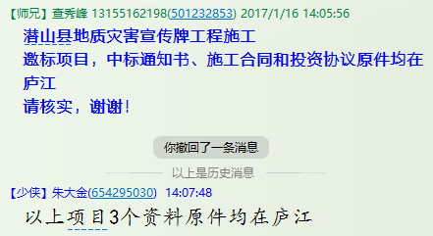
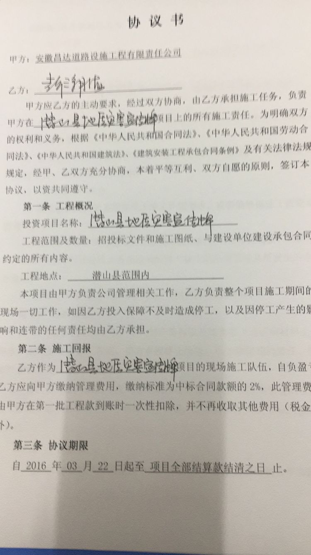
 |  |  |  |  |  |  |  |  |  |  |  |  |  |  | 800

 |  |  |  |  |  |  |  |  |  |  |  |  |  |  | 500
 |  |  |  |  |  |  |  |  |  |  |  |  |  |  | 5100
合计 |  | - | 400,000.00 | - | 400,000.00 | 737,274.40 | - | 9,099.05 | - | 0.00 |  | - |  | 380,350.95 | 50.00 | 83.60%
本次支付金额 |  | 小写 | 380,350.95 |  |  |  | 支付账号 |  | 彭潮海 中国银行潜山县支行 |  |  |  |  |  |  | 完工证明？
 |  | 大写 | 380350.9466 |  |  |  |  |  | 6217 8663 0000 1551 309
申请部门 意见 |  | 1、 | 邀标项目，中标通知书、施工合同和投资协议原件均在庐江 |  |  |  |  |  | 2、此次借条已提供 。？
项目管理 意见 |  | 何总、朱总已同意支付（附表背面截图）。
财务审核 意见
质安稽查 意见 |  | 是□否□营改增项目，及材料款支付核实：
总经理审批

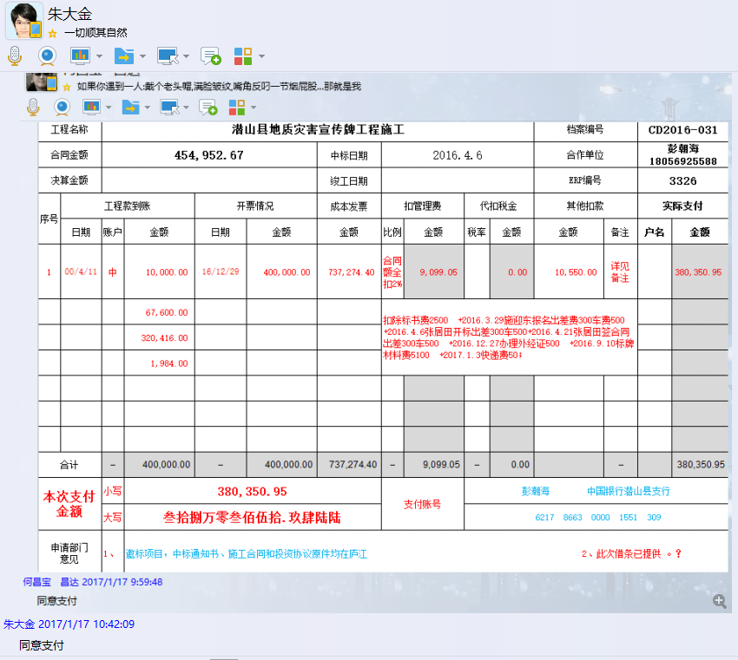

3326 潜山县地质灾害 (2)
工程款支付证书 |  |  |  |  |  |  |  |  |  |  |  |  |  |  |  | 本次
工程名称 |  | 潜山县地质灾害宣传牌工程施工 |  |  |  |  |  |  |  |  | 档案编号 |  | CD2016-031
合同金额 |  | 454,952.67 |  |  |  | 中标日期 | 2016.4.6 |  |  |  | 合作单位 |  | 彭朝海18056925588 |  |  | CD2016-031 | 35 | 3326 | 潜山县地质灾害宣传牌工程施工 | 2016.4.6 | 454952.67 | 施迎东 | 潜山县 | 彭海潮18056925588 | 彭朝海18056925588 | 邀标项目，中标通知书、施工合同和投资协议原件均在庐江 | 邀标项目，中标 通知书在庐江
决算金额 |  | 552,227.21 |  |  |  | 竣工日期 |  |  |  |  | ERP编号 |  | 3326
序号 | 工程款到账 |  |  | 开票情况 |  | 成本发票 | 扣管理费 |  | 代扣税金 |  | 其他扣款 |  | 实际支付 |  |  | 9099.0534 |  | 0 | 10550 | 详见 备注 |  | 380350.9466
 | 日期 | 账户 | 金额 | 日期 | 金额 | 金额 | 比例 | 金额 | 税率 | 金额 | 金额 | 备注 | 户名 | 金额
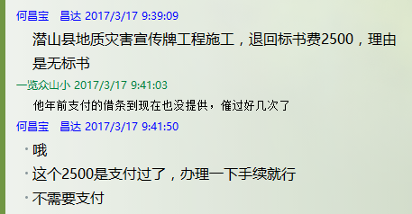
1 | 2017-01-13 | 中 | 10,000.00 | 2016-12-29 | 400,000.00 | 737,274.40 | 合同额全扣2% | 9,099.05 |  | 0.00 | 10,550.00 | 详见 备注 |  | 380,350.95
 |  |  | 67,600.00 |  |  |  | 扣除标书费2500（注：第2次已退） +2016.3.29施迎东报名出差费300车费500 +2016.4.6张居田开标出差300车500+2016.4.21张居田签合同出差300车500 +2016.12.27办理外经证500 +2016.9.10标牌材料费5100 +2017.1.3快递费50； |  |  |  |  |  |  |  | 2500
 |  |  | 320,416.00 |  |  |  |  |  |  |  |  |  |  |  | 800
 |  |  | 1,984.00 |  |  |  |  |  |  |  |  |  |  |  | 800
 | 本次 |  |  |  |  |  |  |  |  |  |  |  |  |  | 800
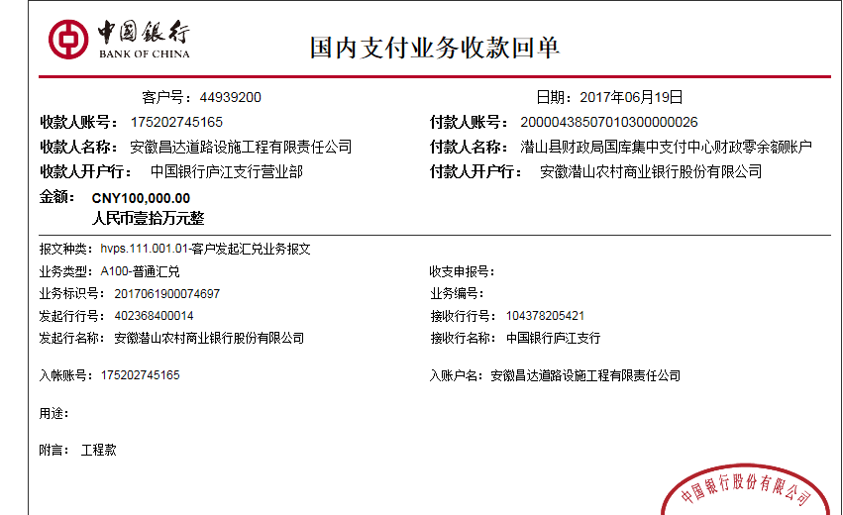
2 | 因无标书，退回第1次扣除的标书费2500 |  |  |  |  |  |  |  |  |  | -2,500.00 |  | 已支付 | 2,500.00
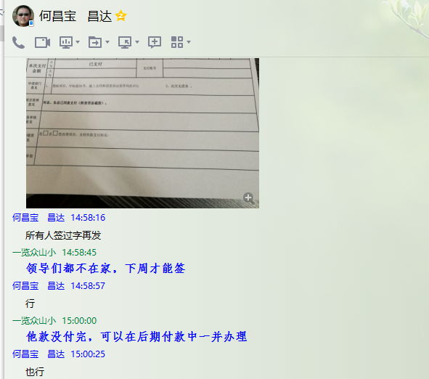
 | 2017-06-19 | 中 | 100,000.00 | 2017-05-23 | 100,000.00 |  |  | 0.00 |  | 0.00 | 500.00 | 2017.5.19办理外经证费用500 |  | 99,500.00
 |  |  |  |  |  |  | 此项目增加造价部分不收管理费，当时投资协议就定好了按合同价扣管理费

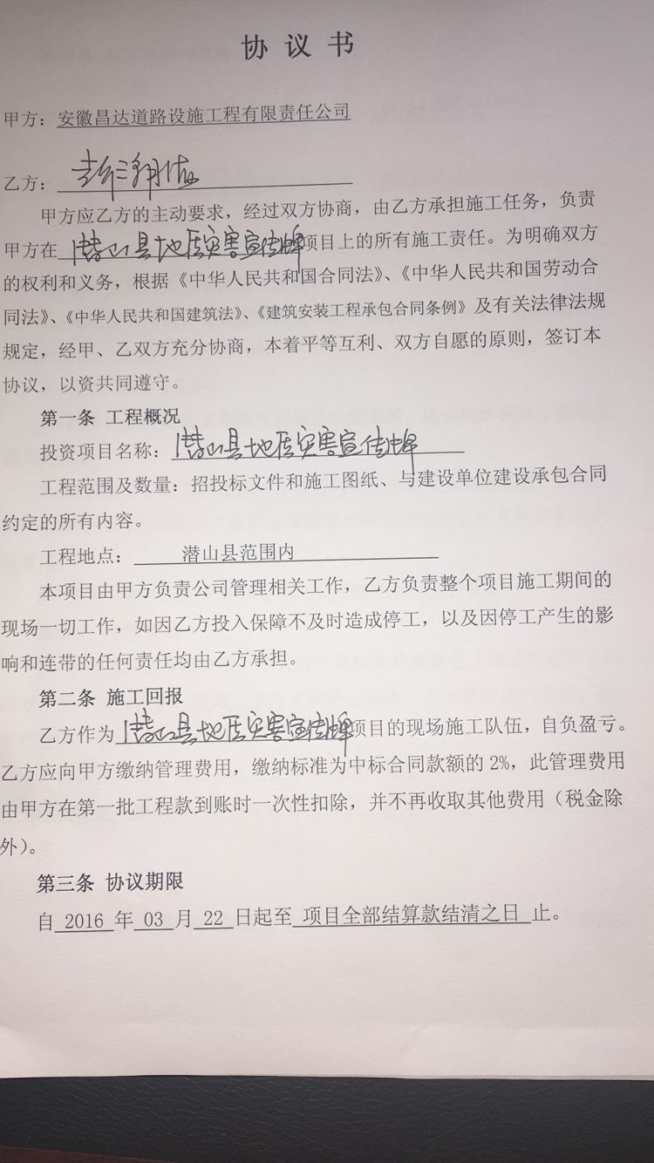

 |  |  |  |  |  |  |  |  |  |  |  |  |  |  | 500
 |  |  |  |  |  |  |  |  |  |  |  |  |  |  | 5100
合计 |  | - | 500,000.00 | - | 500,000.00 | 737,274.40 | - | 9,099.05 | - | 0.00 | 8,550.00 | - |  | 482,350.95 | 50.00 | 21.87%
本次支付金额 |  | 小写 | 99,500.00 |  |  |  | 支付账号 |  | 彭潮海 中国银行潜山县支行 |  |  |  |  |  |  | 完工证明？
 |  | 大写 | 99500 |  |  |  |  |  | 6217 8663 0000 1551 309
申请部门 意见 |  | 1、 | 邀标项目，中标通知书、施工合同和投资协议原件均在庐江；补充合同及审计报告竣工报告原件在合肥； |  |  |  |  |  | 2、此次借条已供 。
项目管理 意见 |  | 何总、朱总已同意支付（附表背面截图）。
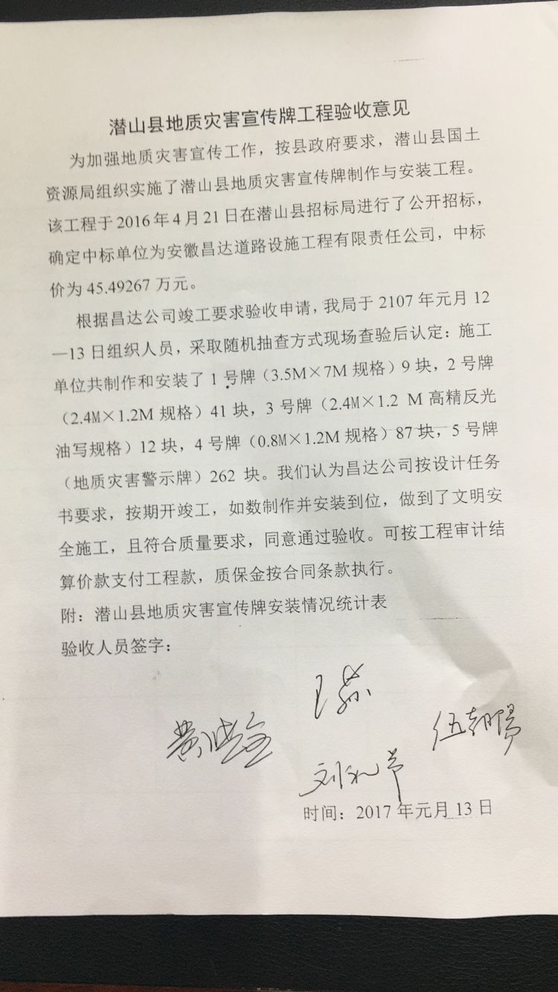
财务审核 意见
质安稽查 意见
总经理审批 |  |  |  |  |  |  | 董事长审批

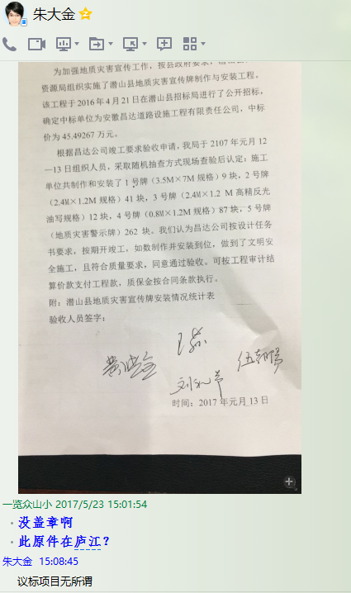

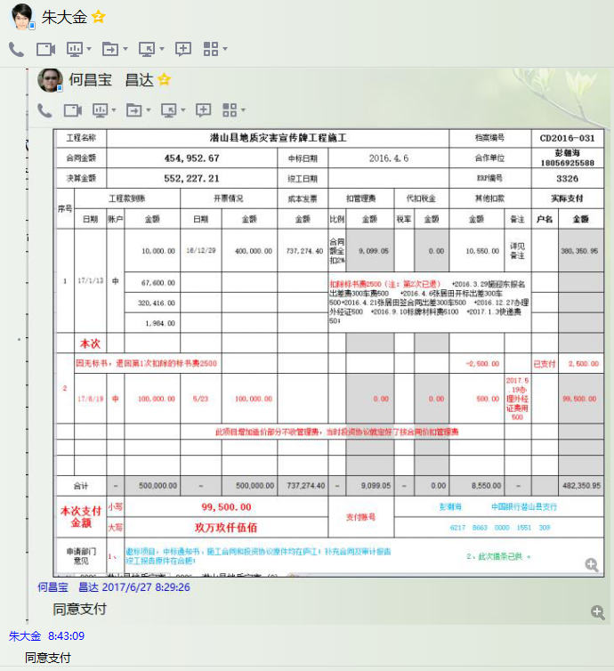

3326 潜山县地质灾害 (3)
工程款支付证书 |  |  |  |  |  |  |  |  |  |  |  |  |  |  |  | 本次
工程名称 |  | 潜山县地质灾害宣传牌工程施工 |  |  |  |  |  |  |  |  | 档案编号 |  | CD2016-031
合同金额 |  | 454,952.67 |  |  |  | 中标日期 | 2016.4.6 |  |  |  | 合作单位 |  | 彭朝海18056925588 |  |  | CD2016-031 | 35 | 3326 | 潜山县地质灾害宣传牌工程施工 | 2016.4.6 | 454952.67 | 施迎东 | 潜山县 | 彭海潮18056925588 | 彭朝海18056925588 | 邀标项目，中标通知书、施工合同和投资协议原件均在庐江 | 邀标项目，中标 通知书在庐江
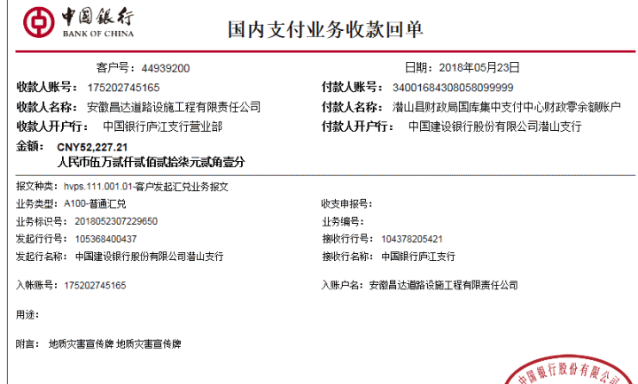
决算金额 |  | 552,227.21 |  |  |  | 竣工日期 |  |  |  |  | ERP编号 |  | 3326
序号 | 工程款到账 |  |  | 开票情况 |  | 成本发票 | 扣管理费 |  | 代扣税金 |  | 其他扣款 |  | 实际支付 |  |  | 9099.0534 |  | 0 | 10550 | 详见 备注 |  | 380350.9466
 | 日期 | 账户 | 金额 | 日期 | 金额 | 金额 | 比例 | 金额 | 税率 | 金额 | 金额 | 备注 | 户名 | 金额
1 | 2017-01-13 | 中 | 10,000.00 | 2016-12-29 | 400,000.00 | 737,274.40 | 合同额全扣2% | 9,099.05 |  | 0.00 | 10,550.00 | 详见 备注 |  | 380,350.95
 |  |  | 67,600.00 |  |  |  | 扣除标书费2500（注：第2次已退） +2016.3.29施迎东报名出差费300车费500 +2016.4.6张居田开标出差300车500+2016.4.21张居田签合同出差300车500 +2016.12.27办理外经证500 +2016.9.10标牌材料费5100 +2017.1.3快递费50； |  |  |  |  |  |  |  | 2500
 |  |  | 320,416.00 |  |  |  |  |  |  |  |  |  |  |  | 800
 |  |  | 1,984.00 |  |  |  |  |  |  |  |  |  |  |  | 800
 |  |  |  |  |  |  |  |  |  |  |  |  |  |  | 800
2 | 因无标书，退回第1次扣除的标书费2500 |  |  |  |  |  |  |  |  |  | -2,500.00 |  | 已支付 | 2,500.00
 | 2017-06-19 | 中 | 100,000.00 | 2017-05-23 | 100,000.00 |  |  | 0.00 |  | 0.00 | 500.00 | 2017.5.19办理外经证费用500 |  | 99,500.00
 |  |  |  |  |  |  | 此项目增加造价部分不收管理费，当时投资协议就定好了按合同价扣管理费
 | 本次
3 | 2018-05-23 | 中 | 52,227.21 | 2018-04-18 | 52,227.21 |  |  | 0.00 |  | 0.00 | 500.00 |  |  | 51,727.21
 |  |  |  |  |  |  |  |  | 2018.4.10办理涉税事项报告表费用500

 |  |  |  |  |  |  |  |  |  |  |  |  |  |  | 500
 |  |  |  |  |  |  |  |  |  |  |  |  |  |  | 5100
合计 |  | - | 552,227.21 | - | 552,227.21 | 737,274.40 | - | 9,099.05 | - | 0.00 | 9,050.00 | - |  | 534,078.16 | 50.00 | 11.37%
本次支付金额 |  | 小写 | 51,727.21 |  |  |  | 支付账号 |  | 详见报销单 |  |  |  |  |  |  | 完工证明？
 |  | 大写 | 51727.21
申请部门 意见 |  | 邀标项目，中标通知书、施工合同和投资协议原件均在庐江；补充合同及审计报告竣工报告原件在合肥；
项目管理 意见 |  | 何总、朱总已同意支付（附表背面截图）。
财务审核 意见
质安稽查 意见
总经理审批 |  |  |  |  |  |  | 董事长审批

